상품제안서
자개공주손거울-꽃나비 | 상품코드: F00117

 |  |  |  |  |  |  | 02-412-0044 | www.easy1.co.kr
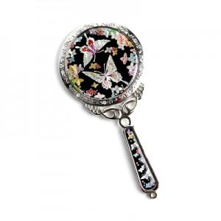 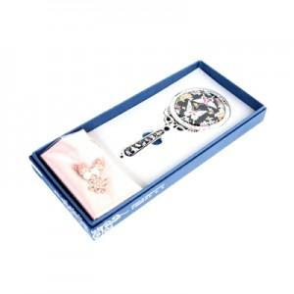

【상세/제작정보】 | 100개 이하의 경우 인쇄가 불가능하며, 100개 이상부터 자개로 로고 및 슬로건을 제작해드립니다.

【인쇄/포장옵션】 | 실크 / 포장지포장

【공급단가】 | 수량 | 100~ | 300~ | 500~ | 1,000~ | 3,000~
*VAT별도 | 단가 | 10,620원 | 10,450원 | 10,200원 | 9,940원 | 9,770원

【상품 URL】 | https://dev.easy1.co.kr:443/src/goods_detail.php?gdno=117

